Code
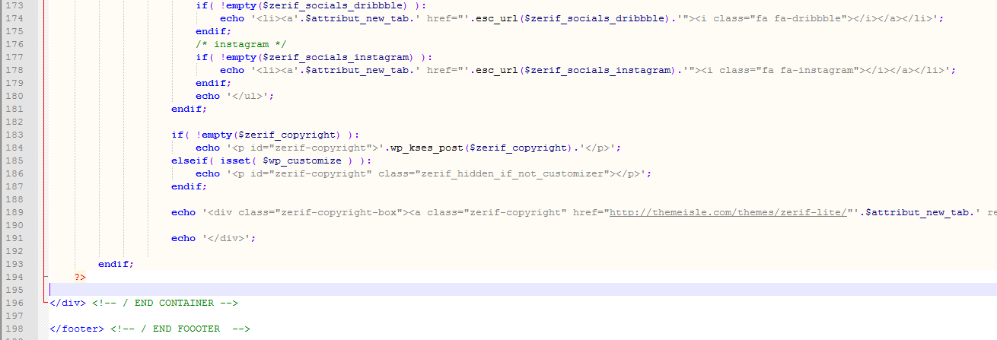
1. 사이드바 제거 : page.php
 | 부모 테마인 Zerif Lite의 page.php 수정 필요
 | page.php의 아래 div 설정 부분을 제거한다.
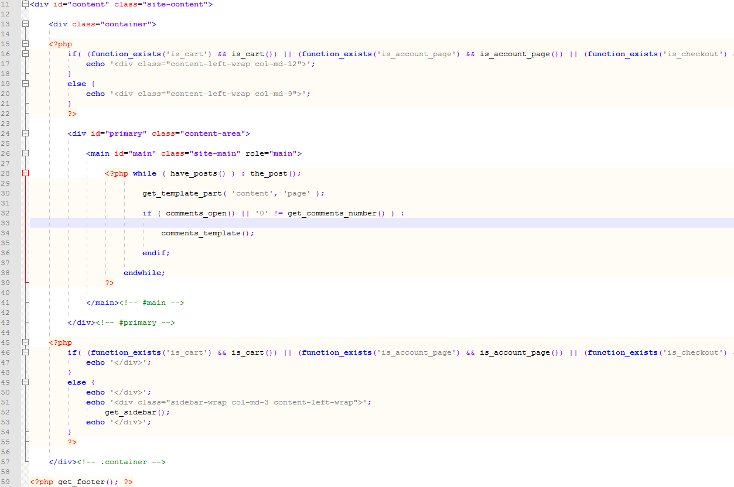
Content 블럭으로 post 블럭의 폭을 설정하는 부분임
위에서 생성한 Content 블럭으로 닫고, sidebar 블럭의 폭을 설정하는 부분임

2. Home의 Big title section의 background 이미지의 색 및 투명도 조절 : style.css
 | 차일드 style.css의 .header-content-wrap class 수정
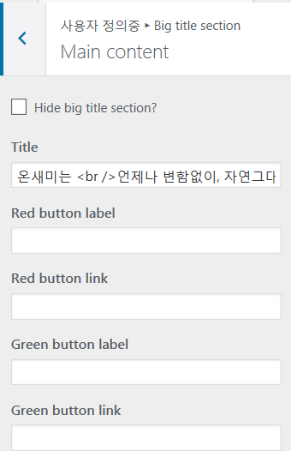

3. Home의 Big title section의 text의 색 및 투명도 조절 : style.css

4. footer의 copyright 수정 : footer.php
 | 부모 테마의 footer.php file에서 아래 내용을 삭제한다.

테마설정
1. 사이트 아이덴티티 수정
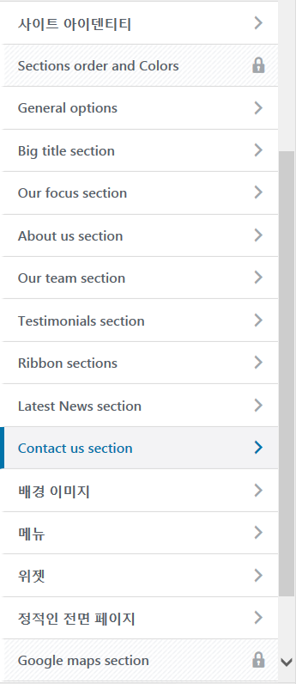
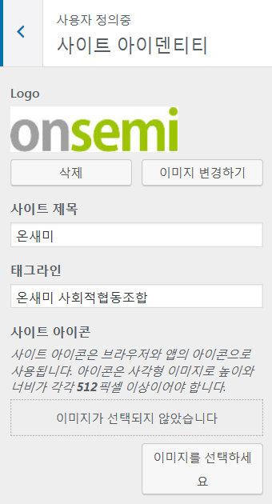

Logo 설정

사이트 제목 설정

태그 설정

2. General option 설정
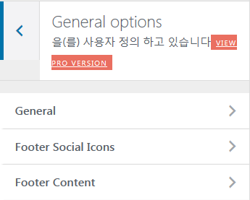
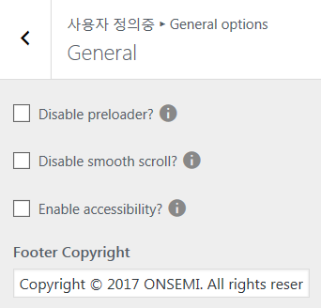
preloader disable 여부

 |  |  | preloader : 아래와 같이 페이지의 요소를 읽어오는 상태를 표시함

Copyright 설정

 |  | footer의 Social ICON에 link 설정하는 부분임
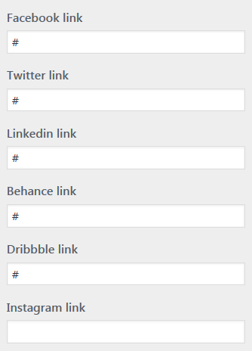

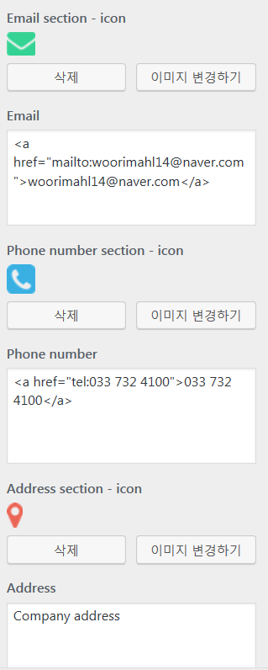

3. Big title section 설정
 | Home의 최상단의 content를 설정하는 부분임
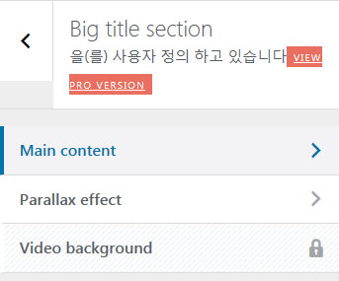
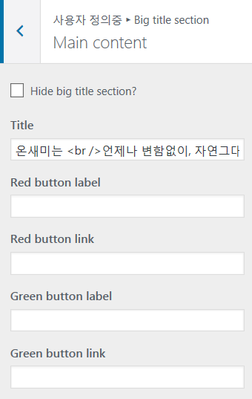

최상단 content에 들어갈 text 설저

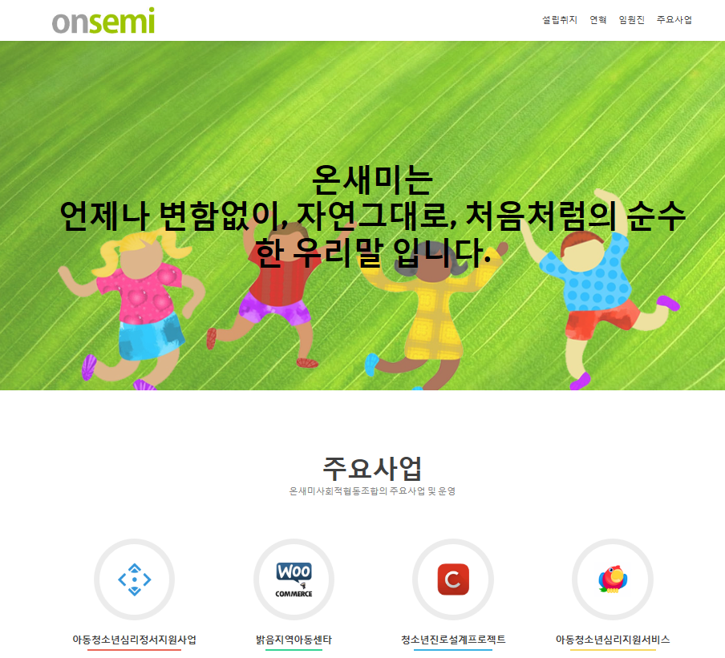
최상단 content 추가될 link button의 text및 link 설정

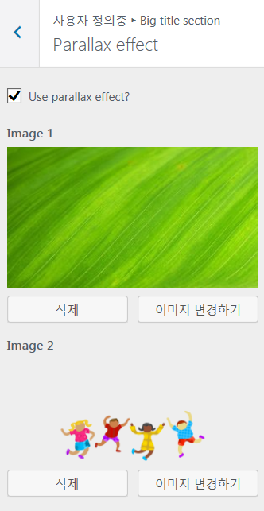

parallax effect 사용시 배경이미지

parallax effect 사용시 상단이미지

4. Our focus section 설정
 | Home의 두번째 content 설정 부분
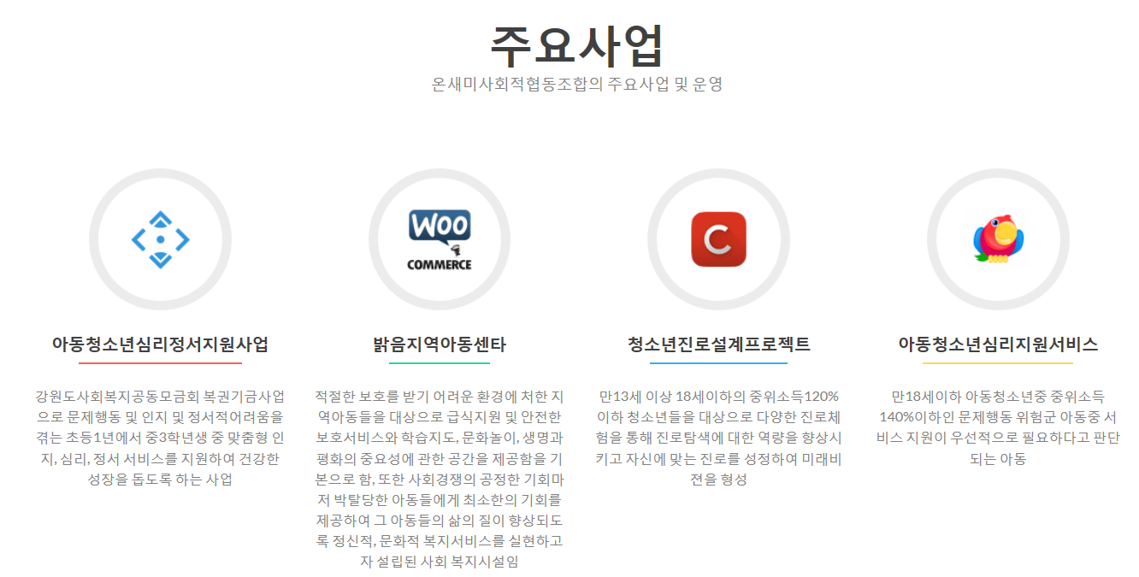

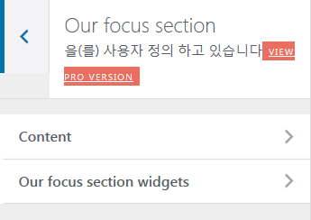
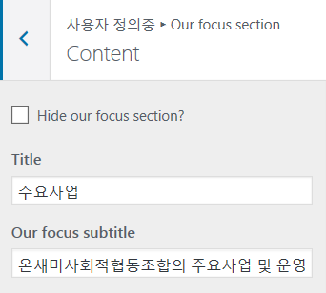

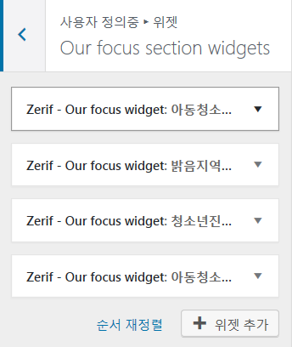
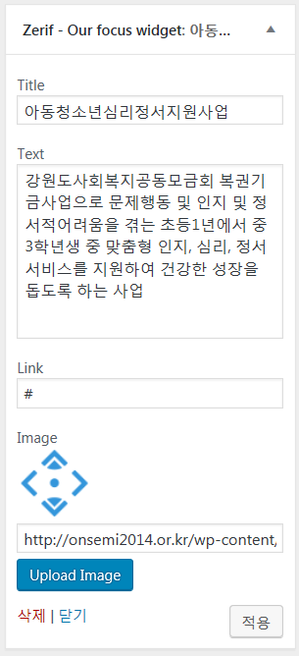

총4개의 위젯이 있으며 title 및 설명, link, icon등을 설정한다

